Лист1
Проект | Сайт системы счисления
Сценарий | Таблицы1
Дата тестирования | 15.04.2025
Тестировал | Фатыхов П.

входные данные | сайт https://petyacalculator.pythonanywhere.com/

№ | Описание | Ожидаемый результат | Фактический результат | Комментарий
1 | Выбираем Таблицы | Открывается окно с заголовком Таблицы и полем для ввода системы счисления |  | верно
2 | Заполняем поле: система - 4. Нажимаем на кнопку |  |  | верно
3 | Меняем систему на 7. |  |  | верно
4 | Меняем систему на 10. |  |  | верно
5 | Меняем систему на 13. | Под полями создается таблица умножения для тринадцатиричной системы. | 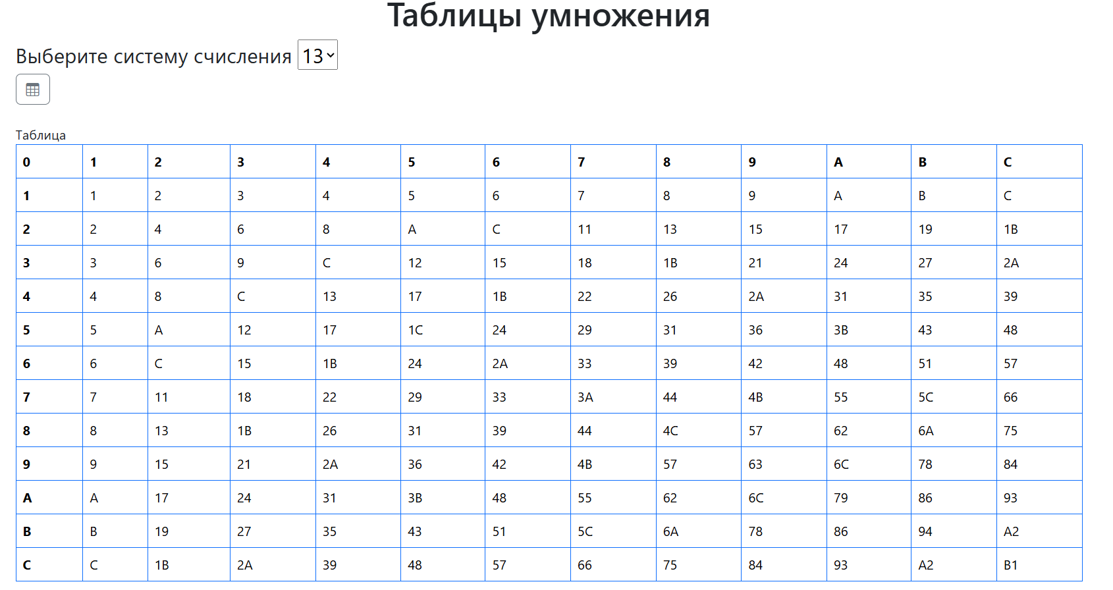 | верно
6 | Меняем систему на 16. | Под полями создается таблица умножения для шестнадцатиричной системы. | 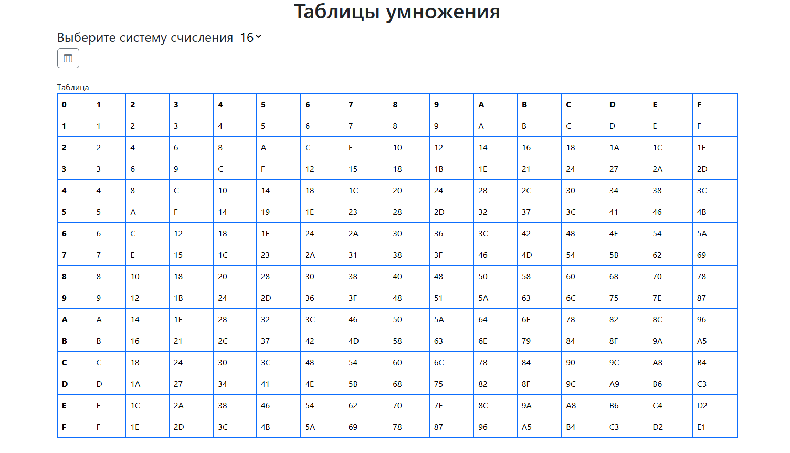 | верно
7 | Меняем систему на 20. | Под полями создается таблица умножения для двадцатиричной системы. | 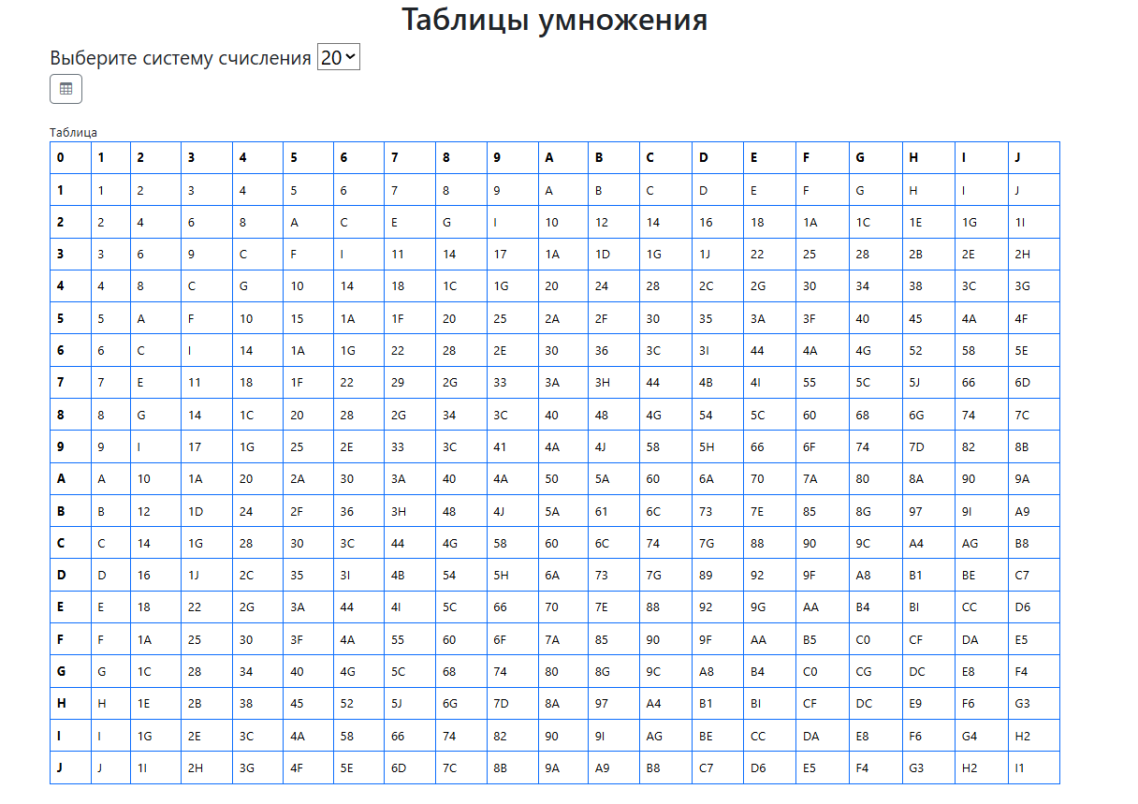 | верно

